Sheet4
2025年护士鞋、拖鞋产品及样品需求
序号 | 品名规格 | 数量 | 金额合计 | 产品要求 | 样品需求
 |  |  |  |  | 是否需要样品 | 样品尺码 | 数量
1 | 护士鞋 男 | 112 | 11,200.00 | 冬款、白色；尺码要求：38码至46码 | Y | 42 | 1
2 | 护士鞋 女 | 985 | 98,500.00 | 不露脚面全包裹、牛皮材质鞋面、纯白色、鞋底需偏软，带气垫；尺码要求：35码至46码 | Y | 38 | 1
 |  |  |  |  |  | 39 | 1
3 | 拖鞋 男 | 109 | 7,630.00 | EVA材质，回弹性好；具备防滑功能，侧面含透气孔，鞋面无透气孔；尺码要求：35码至47码 | Y | 39 | 1
4 | 拖鞋 女 | 290 | 20,300.00
合计 |  | 1496 | 137,630.00

参考图片
品名规格
护士鞋 女 |  | 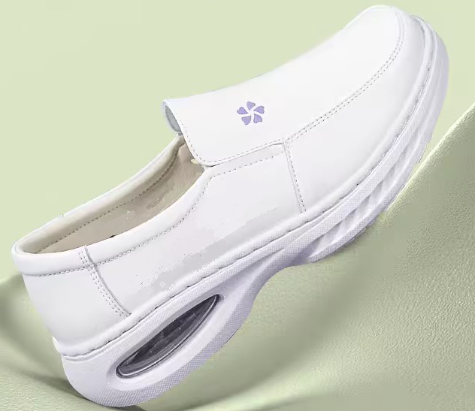
拖鞋 男/女 |  | 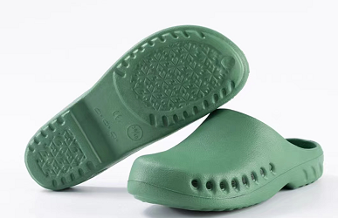
上图仅供参考，供应商需提供本公司可正常供应产品

